Sheet1
STT | Tên | Số lượng |  | STT | Tên | Số lượng
1 | Cos kim dẹt bọc nhựa 1.25-14 | 100 cái | 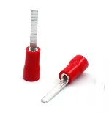 | 6 | Cos bít trần SC 10-6 (cos Đồng) | 100 cái | 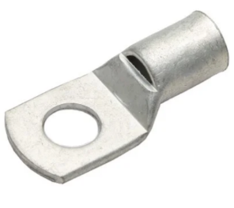 | Ghi chú: - Cos đúng loại, màu nào cũng được. - Khởi động từ, relay nhiệt và MCB cần đúng loại giống ảnh
2 | Cos kim rỗng bọc nhựa E0508 | 300 cái | 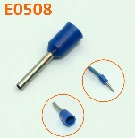 | 7 | Khởi động từ Schneider EasyPact LC1E2510-M5 | 2 | 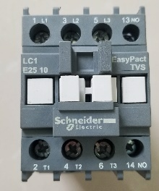
3 | Cos kim rỗng bọc nhựa E1508 | 100 cái |  | 8 | Relay nhiệt Schneider LRE 21 | 2 | 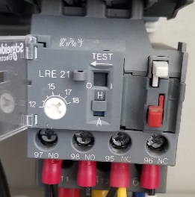
4 | Cos Y bọc nhựa SV 1.25-3.2 | 300 cái | 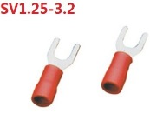 | 9 | MCB Schneider EZ9F34232 2P-32A | 4 | 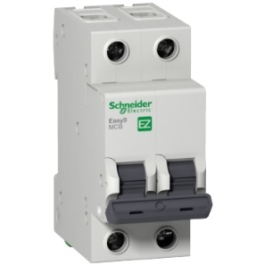
5 | Cos Y bọc nhựa SV 2-3.2 | 100 cái |  | 10 | MCB Schneider EZ9F34263 2P-63A | 1

